🏠 Boas-vindas


Use esta planilha para acompanhar o progresso rumo à realização do seu sonho. Você vai ver como é simples!

Como funciona
• Primeiro entenda como usar na aba
Meus projetos
• Depois, você estará pronto para colocar em prática preenchendo a aba

• Chega de esperar, vamos colocar em prática seu sonho de uma vez por todas!

Simule já!
Precisando de crédito para fazer seu planejamento decolar?
Simule agora um empréstimo 100% online e sem burocracia com a Creditas.

🔎 Como funciona
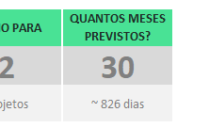
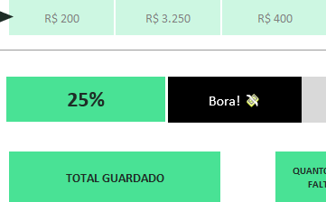
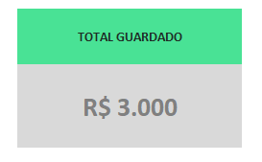
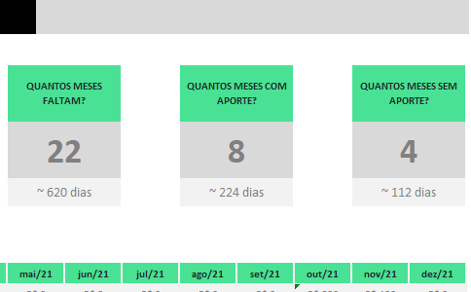
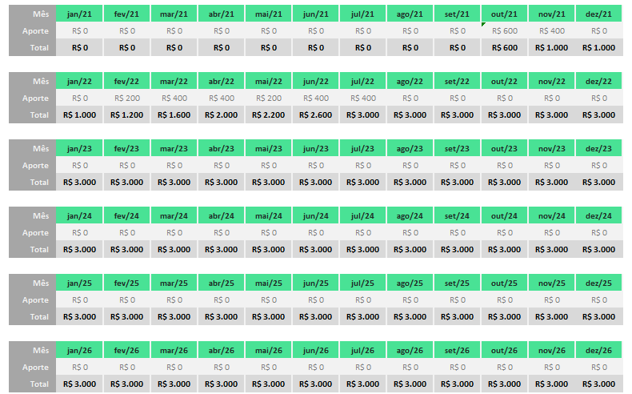
Como usar a planilha para dar vida aos seus sonhos?

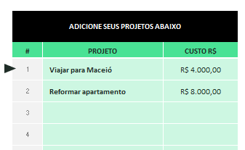
1. Insira seus projetos:
Escreva os sonhos que quer
realizar e o custo de cada um.
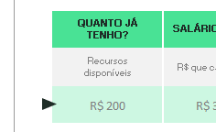
2. Marque quanto você tem:
Preencha o valor que você
já tem guardado.
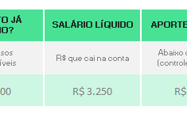
3. Preencha seu salário líquido:
Insira o valor que cai
mensalmente na sua conta.
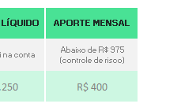
4. Defina o aporte mensal:
Indique o quanto você pretende juntar
por mês para realizar seus projetos.
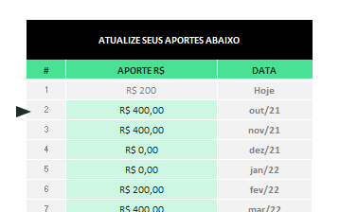
5. Acompanhe o aporte mensal
Mantenha atualizados os valores que
de fato juntou a cada mês.

Pronto, a tabela vai te mostrar todas as demais informações automaticamente:

Quantidade de meses previstos ✔️
Barra de progresso ✔️
Valor total guardado ✔️
Controle de aportes reais ✔️
Histórico mensal ✔️

🎯 Meus projetos
🏠
INICIAL
🔎
AJUDA
 | > COMECE POR AQUI < |  | QUANTO JÁ TENHO? |  | SALÁRIO LÍQUIDO |  | APORTE MENSAL |  |  |  |  | PLANO PARA |  | QUANTOS MESES PREVISTOS?
 | Preencha todos campos com fundo verde claro para configurar seu plano (à direita), seus projetos e aportes (abaixo). Acompanhe o andamento no miolo da planilha. |  | Recursos disponíveis |  | R$ que cai na conta |  | Abaixo de R$ 975 (controle de risco) |  |  |  |  | 2 |  | 30
 |  |  | R$ 200 |  | R$ 3,250 |  | R$ 400 |  |  |  |  | projetos |  | ~ 826 dias
 | 25.0% | 75.0%

25%
ADICIONE SEUS PROJETOS ABAIXO

# | PROJETO | CUSTO R$
1 | Viajar para Maceió | R$ 4,000.00
2 | Reformar apartamento | R$ 8,000.00 | TOTAL GUARDADO |  |  |  |  | QUANTOS MESES FALTAM? |  |  | QUANTOS MESES COM APORTE? |  |  | QUANTOS MESES SEM APORTE?
3
4 |  |  | R$ 3,000 |  |  |  |  | 22 |  |  | 8 |  |  | 4
5
6 |  |  |  |  |  |  |  | ~ 620 dias |  |  | ~ 224 dias |  |  | ~ 112 dias
7
8
 |  | R$ 12,000 | Mês | Jan-23 | Feb-23 | Mar-23 | Apr-23 | May-23 | Jun-23 | Jul-23 | Aug-23 | Sep-23 | Oct-23 | Nov-23 | Dec-23
 |  |  | Aporte | R$ 400 | R$ 400 | R$ 0 | R$ 0 | R$ 200 | R$ 400 | R$ 400 | R$ 200 | R$ 400 | R$ 600 | R$ 0 | R$ 0
 |  |  | Total | R$ 400 | R$ 800 | R$ 800 | R$ 800 | R$ 1,000 | R$ 1,400 | R$ 1,800 | R$ 2,000 | R$ 2,400 | R$ 3,000 | R$ 3,000 | R$ 3,000

ATUALIZE SEUS APORTES ABAIXO |  |  | Mês | Jan-24 | Feb-24 | Mar-24 | Apr-24 | May-24 | Jun-24 | Jul-24 | Aug-24 | Sep-24 | Oct-24 | Nov-24 | Dec-24
 |  |  | Aporte | R$ 0 | R$ 0 | R$ 0 | R$ 0 | R$ 0 | R$ 0 | R$ 0 | R$ 0 | R$ 0 | R$ 0 | R$ 0 | R$ 0
# | APORTE R$ | DATA | Total | R$ 3,000 | R$ 3,000 | R$ 3,000 | R$ 3,000 | R$ 3,000 | R$ 3,000 | R$ 3,000 | R$ 3,000 | R$ 3,000 | R$ 3,000 | R$ 3,000 | R$ 3,000
1 | R$ 200 | Hoje
2 | R$ 400.00 | Jan-23 | Mês | Jan-25 | Feb-25 | Mar-25 | Apr-25 | May-25 | Jun-25 | Jul-25 | Aug-25 | Sep-25 | Oct-25 | Nov-25 | Dec-25
3 | R$ 400.00 | Feb-23 | Aporte | R$ 0 | R$ 0 | R$ 0 | R$ 0 | R$ 0 | R$ 0 | R$ 0 | R$ 0 | R$ 0 | R$ 0 | R$ 0 | R$ 0
4 | R$ 0.00 | Mar-23 | Total | R$ 3,000 | R$ 3,000 | R$ 3,000 | R$ 3,000 | R$ 3,000 | R$ 3,000 | R$ 3,000 | R$ 3,000 | R$ 3,000 | R$ 3,000 | R$ 3,000 | R$ 3,000
5 | R$ 0.00 | Apr-23
6 | R$ 200.00 | May-23 | Mês | Jan-26 | Feb-26 | Mar-26 | Apr-26 | May-26 | Jun-26 | Jul-26 | Aug-26 | Sep-26 | Oct-26 | Nov-26 | Dec-26
7 | R$ 400.00 | Jun-23 | Aporte | R$ 0 | R$ 0 | R$ 0 | R$ 0 | R$ 0 | R$ 0 | R$ 0 | R$ 0 | R$ 0 | R$ 0 | R$ 0 | R$ 0
8 | R$ 400.00 | Jul-23 | Total | R$ 3,000 | R$ 3,000 | R$ 3,000 | R$ 3,000 | R$ 3,000 | R$ 3,000 | R$ 3,000 | R$ 3,000 | R$ 3,000 | R$ 3,000 | R$ 3,000 | R$ 3,000
9 | R$ 200.00 | Aug-23
10 | R$ 400.00 | Sep-23 | Mês | Jan-27 | Feb-27 | Mar-27 | Apr-27 | May-27 | Jun-27 | Jul-27 | Aug-27 | Sep-27 | Oct-27 | Nov-27 | Dec-27
11 | R$ 400.00 | Oct-23 | Aporte | R$ 0 | R$ 0 | R$ 0 | R$ 0 | R$ 0 | R$ 0 | R$ 0 | R$ 0 | R$ 0 | R$ 0 | R$ 0 | R$ 0
12 | R$ 0.00 | Nov-23 | Total | R$ 3,000 | R$ 3,000 | R$ 3,000 | R$ 3,000 | R$ 3,000 | R$ 3,000 | R$ 3,000 | R$ 3,000 | R$ 3,000 | R$ 3,000 | R$ 3,000 | R$ 3,000
13 | R$ 0.00 | Dec-23
14 |  | Jan-24 | Mês | Jan-28 | Feb-28 | Mar-28 | Apr-28 | May-28 | Jun-28 | Jul-28 | Aug-28 | Sep-28 | Oct-28 | Nov-28 | Dec-28
15 |  | Feb-24 | Aporte | R$ 0 | R$ 0 | R$ 0 | R$ 0 | R$ 0 | R$ 0 | R$ 0 | R$ 0 | R$ 0 | R$ 0 | R$ 0 | R$ 0
16 |  | Mar-24 | Total | R$ 3,000 | R$ 3,000 | R$ 3,000 | R$ 3,000 | R$ 3,000 | R$ 3,000 | R$ 3,000 | R$ 3,000 | R$ 3,000 | R$ 3,000 | R$ 3,000 | R$ 3,000
17 |  | Apr-24
18 |  | May-24
19 |  | Jun-24
20 |  | Jul-24
21 |  | Aug-24
22 |  | Sep-24
23 |  | Oct-24
24 |  | Nov-24
25 |  | Dec-24
26 |  | Jan-25
27 |  | Feb-25
28 |  | Mar-25
29 |  | Apr-25
30 |  | May-25
31 |  | Jun-25
32 |  | Jul-25
33 |  | Aug-25
34 |  | Sep-25
35 |  | Oct-25
36 |  | Nov-25
37 |  | Dec-25
38 |  | Jan-26
39 |  | Feb-26
40 |  | Mar-26
41 |  | Apr-26
42 |  | May-26
43 |  | Jun-26
44 |  | Jul-26
45 |  | Aug-26
46 |  | Sep-26
47 |  | Oct-26
48 |  | Nov-26
49 |  | Dec-26
50 |  | Jan-27
51 |  | Feb-27
52 |  | Mar-27
53 |  | Apr-27
54 |  | May-27
55 |  | Jun-27
56 |  | Jul-27
57 |  | Aug-27
58 |  | Sep-27
59 |  | Oct-27
60 |  | Nov-27
61 |  | Dec-27
62 |  | Jan-28
63 |  | Feb-28
64 |  | Mar-28

